Hoja1
2024-01-17

LA PAZ 28 - HAEDO 4460-2005
BUENOS AIRES luquearti@gmail.com
____________________________________________________________________________________

TIRAFONDOS
Cabeza hexagonal Zincados

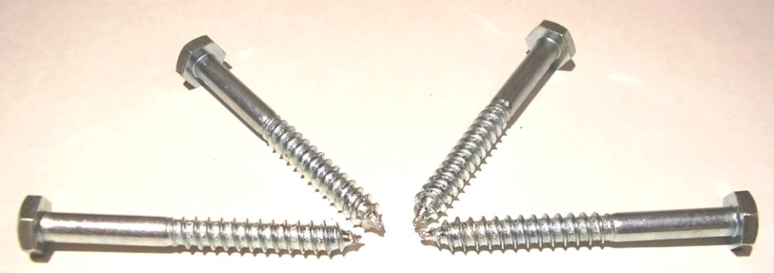

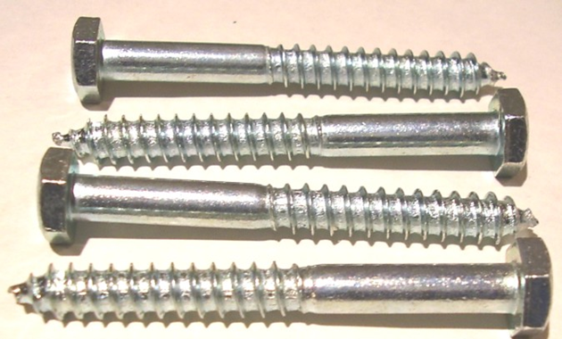

Precios por 100unds
TIRAFONDOS DE 3/16 (5MM)
COD. | DESCRIPCION | PRECIO x 100unds
T-218 | % TIRAFONDOS 3/16 x 1" | 1134.87
T-219 | % TIRAFONDOS 3/16 x 1"1/4 | 1351.98
T-220 | % TIRAFONDOS 3/16 x 1"1/2 | 1514.81
T-221 | % TIRAFONDOS 3/16 x 1"3/4 | 1632.08
T-222 | % TIRAFONDOS 3/16 x 2" * | 1730.77
T-223 | % TIRAFONDOS 3/16 x 2"1/4 | 1943.32
T-224 | % TIRAFONDOS 3/16 x 2"1/2 | 2133.10
T-225 | % TIRAFONDOS 3/16 x 2"3/4 | 2288.71
T-226 | % TIRAFONDOS 3/16 x 3" | 2413.97

TIRAFONDOS DE 1/4 (6,5MM)
COD. | DESCRIPCION | PRECIO x 100unds
T-228 | % TIRAFONDOS 1/4 x 1" | 1430.93
T-229 | % TIRAFONDOS 1/4 x 1"1/4 | 1598.68
T-230 | % TIRAFONDOS 1/4 x 1"1/2 | 1754.31
T-231 | % TIRAFONDOS 1/4 x 1"3/4 | 2042.76
T-232 | % TIRAFONDOS 1/4 x 2" * | 2227.99
T-233 | % TIRAFONDOS 1/4 x 2"1/4 | 2478.49
T-234 | % TIRAFONDOS 1/4 x 2"1/2 | 2789.73
T-235 | % TIRAFONDOS 1/4 x 2"3/4 | 2903.60
T-236 | % TIRAFONDOS 1/4 x 3" | 3207.24
T-237 | % TIRAFONDOS 1/4 x 3"1/4 | 3586.80
T-238 | % TIRAFONDOS 1/4 x 3"1/2 | 3890.44
T-240 | % TIRAFONDOS 1/4 x 4" | 4364.88
T-242 | % TIRAFONDOS 1/4 x 4"1/2 | 4782.39
T-244 | % TIRAFONDOS 1/4 x 5" | 5256.83
T-245 | % TIRAFONDOS 1/4 X 5 1/2 | 8046.56
T-246 | % TIRAFONDOS 1/4 X 6" | 8539.99

TIRAFONDOS DE 5/16 (8MM)
COD. | DESCRIPCION | PRECIO x 100unds
TIR-241 | % TIRAFONDO 5/16 X 1. 1/4 | 2562.00
TIR-242 | % TIRAFONDOS 5/16 x 1"1/2 | 2918.78
TIR-243 | % TIRAFONDOS 5/16 x 1"3/4 | 3146.51
TIR-244 | % TIRAFONDOS 5/16 x 2" | 3199.65
TIR-245 | % TIRAFONDOS 5/16 x 2"1/4 | 3601.98
TIR-246 | % TIRAFONDOS 5/16 X 2"1/2 | 3885.88
TIR-247 | % TIRAFONDO 5/16 X 2 3/4 | 4330.72
TIR-248 | % TIRAFONDOS 5/16 X 3" | 4649.55
TIR-248/1 | % TIRAFONDOS 5/16 X 3"1/4 | 5408.66
TIR-249 | % TIRAFONDOS 5/16 X 3"1/2 | 5867.92
TIR-250 | % TIRAFONDOS 5/16 X 4" | 6528.35
TIR-251 | % TIRAFONDOS 5/16 X 4 1/2 | 7192.56
TIR-252 | % TIRAFONDOS 5/16 X 5" | 7974.44
TIR-253 | % TIRAFONDOS 5/16 X 5 1/2 | 11007.09
TIR-254 | % TIRAFONDOS 5/16 X 6" | 12259.62

TIRAFONDOS DE 3/8 (9,5MM)
COD. | DESCRIPCION | PRECIO x 100unds
TIR-261 | % TIRAFONDO 3/8 X 1 3/4 | 4554.66
TIR-262 | % TIRAFONDO 3/8 x 2 | 4706.48
TIR-264 | % TIRAFONDOS 3/8 X 2 1/2 | 5503.54
TIR-265 | % TIRAFONDOS 3/8 X 2 3/4 | 6034.92
TIR-266 | % TIRAFONDOS 3/8 X 3 | 6642.21
TIR-267 | % TIRAFONDOS 3/8 X 3 1/4 | 8122.48
TIR-268 | % TIRAFONDOS 3/8 X 3 1/2 | 8445.10
TIR-269 | % TIRAFONDOS 3/8 X 4 | 9375.01
TIR-270 | % TIRAFONDOS 3/8 X 4 1/2 | 10285.94
TIR-271 | % TIRAFONDOS 3/8 X 5 | 11386.64

PRECIO X 100 UNIDADES

